상품제안서
원터치 12k 더블살대 3단자동 암막양우산+송월타올뉴컬러무지150g 선물세트 | 상품코드: S43741

 |  |  |  |  |  |  | 02-713-8555 | www.synergygift.co.kr
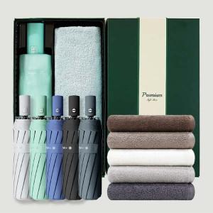

【상세/제작정보】 | <span style="font-size: 12pt;">*50세트이상 구매시 우산손잡이 실크 1도인쇄 무료</span>

【인쇄/포장옵션】 | 실크, 풀칼라 / 포장지포장

【공급단가】 | 수량 | 50~ | 100~ | 500~ | 1,000~ | 2,000~
*VAT별도 | 단가 | 16,320원 | 15,440원 | 14,690원 | 14,310원 | 14,060원

【상품 URL】 | https://www.synergygift.co.kr:443/src/goods_detail.php?gdno=43741

